Сборка ТОТЕМ
 | ТОТЕМ FORUM,LEA,ONE,MITO, BASKET |  |  |  |  |  |  | TOTEM INDISSIMA, ONE,LEA,BASKET |  |  |  |  |  | Внутренний курс евро
 |  |  |  | РРЦ, Евро | РРЦ Руб | EXPO-70 |  |  |  | РРЦ, Евро | РРЦ Руб | EXPO-70 |  | 87
1 POINT | 1 | A3618BCR |  | 57.33 | 4,987.58 | 1496.27 | Forum (хром) | 1 | A8820ACR | 31.67 | 2,754.94 | 826.48 | INDISSIMA (хром)
 | 2 | A3620ACR |  | 24.13 | 2,099.49 | 629.85 | Forum (хром) | 2 | A88110CR21 | 78.99 | 6,872.00 | 2061.60 | INDISSIMA (хром, мат.стекло)
 | 3 | A36110CR21 |  | 34.84 | 3,031.46 | 909.44 | Forum (хром, мат.стекло) | 3 | A88100CR21 | 78.99 | 6,872.00 | 2061.60 | INDISSIMA (хром, мат.стекло)
 | 4 | A36100CR21 |  | 34.84 | 3,031.46 | 909.44 | Forum (хром, мат.стекло) | 4 | A88120CR21 | 107.71 | 9,370.91 | 2811.27 | INDISSIMA (хром, мат.стекло)
 | 5 | A36260CR |  | 56.03 | 4,874.92 | 1462.48 | Forum (хром) | 5 | A8825ACR | 68.98 | 6,001.48 | 1800.44 | INDISSIMA (хром)
 | 6 | A36140CR21 |  | 66.63 | 5,796.65 | 1739.00 | Forum (хром, мат.стекло) | 6 | A88510CR | 100.53 | 8,746.18 | 2623.85 | INDISSIMA (хром)
2 POINT | 1 | A1820BCR |  | 30.37 | 2,642.29 | 792.69 | LEA CR (хром) | 1 | A2490ACR | 49.21 | 4,280.92 | 1284.28 | ONE NE (хром)
 | 2 | A18110NE21 |  | 56.50 | 4,915.89 | 1474.77 | LEA NE (черный матовый, стекло матовое) | 2 | A2416ACR | 132.08 | 11,490.89 | 3447.27 | ONE NE (хром)
 | 3 | A18100NE21 |  | 56.50 | 4,915.89 | 1474.77 | LEA NE (черный матовый, стекло матовое) | 3 | AV120ANE | 34.37 | 2,990.50 | 897.15 | ONE NE (черный матовый)
 | 4 | A1825ANE |  | 60.27 | 5,243.61 | 1573.08 | LEA NE (черный матовый) | 4 | A24110NE03 | 88.05 | 7,660.59 | 2298.18 | ONE NE (черный матовый, стекло прозрачное)
 | 5 | A2490ACR |  | 49.21 | 4,280.92 | 1284.28 | ONE (хром) | 5 | A2410ANE03 | 88.05 | 7,660.59 | 2298.18 | ONE NE (черный матовый, стекло прозрачное)
 | 6 | A2416ACR |  | 132.08 | 11,490.89 | 3447.27 | ONE (хром) | 6 | A24250NE | 77.34 | 6,728.62 | 2018.59 | ONE NE (черный матовый)
 | 7 | AV120ANE |  | 34.37 | 2,990.50 | 897.15 | ONE (черный матовый) | 7 | AV014BNE | 121.24 | 10,548.30 | 3164.49 | MY LOVE NE (чёрный матовый)
 | 8 | A24110NE03 |  | 88.05 | 7,660.59 | 2298.18 | ONE (черный матовый/латунь, стекло прозрачное) | 1 | A1818ACR | 82.52 | 7,179.24 | 2153.77 | LEA CR (хром)
 | 9 | A2410ANE03 |  | 88.05 | 7,660.59 | 2298.18 | ONE (черный матовый, стекло прозрачное) | 2 | A18160CR | 87.46 | 7,609.38 | 2282.82 | LEA CR (хром)
3 POINT | 1 | A2020BCR | 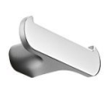 | 43.56 | 3,789.33 | 1136.80 | MITO CR (хром) | 3 | A1820ACR | 20.95 | 1,822.97 | 546.89 | LEA CR (хром)
 | 2 | A2025ANC |  | 71.34 | 6,206.31 | 1861.89 | MITO NC (комбинированный: чёрный матовый/хром) | 4 | A1820BNE | 34.84 | 3,031.47 | 909.44 | LEA NE (чёрный матовый)
 | 3 | A2010NCR + R46110 |  | 76.16 | 6,626.21 | 1987.86 | MITO CR (хром, мат.стекло) | 5 | A18110CR21 | 49.21 | 4,280.92 | 1284.28 | LEA CR (хром, мат.стекло)
 | 4 | A2010NCR + R00100007 |  | 68.86 | 5,991.24 | 1797.37 | MITO CR (хром, мат.стекло) | 6 | A18100CR21 | 49.21 | 4,280.92 | 1284.28 | LEA CR (хром, мат.стекло)
 | 5 | A2010NCR + A2012ACR21 |  | 104.53 | 9,094.39 | 2728.32 | MITO CR (хром, мат.стекло) | 7 | A1825ANE | 60.27 | 5,243.62 | 1573.08 | LEA NE (чёрный матовый)
 | 6 | A2018ANC |  | 90.41 | 7,865.42 | 2359.63 | MITO NC (комбинированный: чёрный матовый/хром) | 8 | A18140CR21 | 99.59 | 8,664.25 | 2599.28 | LEA CR (хром, мат.стекло)
 | 7 | AV014ACR |  | 121.24 | 10,548.30 | 3164.49 | MY LOVE CR (хром) | 1 | A18310NE | 82.05 | 7,138.28 | 2141.48 | чёрный матовый
 | 1 | AV251CNE |  | 104.89 | 9,125.12 | 2737.53 | чёрный матовый | 2 | A1851ACR | 99.94 | 8,694.98 | 2608.49 | хром
4 POINT | 2 | AV251AAL08 |  | 107.71 | 9,370.91 | 2811.27 | хром/чёрная вставка | 3 | AV251CCR | 93.35 | 8,121.45 | 2436.44 | хром
 | 3 | AV231AAL13 |  | 100.53 | 8,746.18 | 2623.85 | хром/белая вставка | 4 | AV251AAL08 | 107.71 | 9,370.91 | 2811.27 | хром/чёрная вставка
 | 4 | A18510CR |  | 82.05 | 7,138.28 | 2141.48 | хром | 5 | AV231AAL13 | 100.53 | 8,746.18 | 2623.85 | хром/белая вставка
 | 5 | A1851ACR |  | 99.94 | 8,694.98 | 2608.49 | хром |  |  |  | 176162.49746 | 52848.75
 |  |  |  |  | 168819.3852 | 50645.82

 | TOTEM MITO, ONE,LEA,FORUM,BASKET |  |  |  |  |  |  | TOTEM INDISSIMA, ONE,LEA,FORUM,BASKET
 |  |  |  | РРЦ, Евро | РРЦ Руб | EXPO-70 |  |  |  | РРЦ, Евро | РРЦ Руб | EXPO-70
 | 1 | A2020ANE |  | 38.73 | 3,369.43 | 1010.83 | MITO NE (Чёрный матовый) | 1 | A8820ACR | 31.67 | 2,754.94 | 826.48 | INDISSIMA (хром)
 | 2 | A2020BCR |  | 43.56 | 3,789.33 | 1136.80 | MITO CR (хром) | 2 | A88110CR21 | 78.99 | 6,872.00 | 2061.60 | INDISSIMA (хром, мат.стекло)
 | 3 | A2025ANC |  | 71.34 | 6,206.31 | 1861.89 | MITO NC (комбинированный: чёрный матовый/хром) | 3 | A88100CR21 | 78.99 | 6,872.00 | 2061.60 | INDISSIMA (хром, мат.стекло)
 | 4 | A2010NNE + R46110 |  | 79.11 | 6,882.24 | 2064.67 | MITO NE (чёрный матовый, матовое стекло) | 4 | A8825ACR | 68.98 | 6,001.48 | 1800.44 | INDISSIMA (хром)
 | 5 | A2010NNE +R00100007 |  | 71.81 | 6,247.27 | 1874.18 | MITO NE (чёрный матовый, матовое стекло) | 5 | AV120ACR | 29.90 | 2,601.33 | 780.40 | ONE CR (хром)
 | 6 | A2010NNE +A2012A NE 21 |  | 114.66 | 9,975.15 | 2992.55 | MITO NE (чёрный матовый, матовое стекло) | 6 | A24110NE03 | 88.05 | 7,660.59 | 2298.18 | ONE NE (чёрный матовый, стекло прозрачное)
 | 7 | AV014B NE |  | 121.24 | 10,548.30 | 3164.49 | MY LOVE NE (чёрный матовый) | 7 | A2410ANE03 | 88.05 | 7,660.59 | 2298.18 | ONE NE (чёрный матовый, стекло прозрачное)
 | 1 | A2416ACR |  | 132.08 | 11,490.89 | 3447.27 | ONE CR (хром) | 8 | A24250NE | 77.34 | 6,728.62 | 2018.59 | ONE NE (чёрный матовый)
 | 2 | AV120ANE |  | 34.37 | 2,990.49 | 897.15 | ONE NE (чёрный матовый) | 1 | A18160CR | 87.46 | 7,609.38 | 2282.82 | LEA (хром)
 | 3 | A24110CR 03 |  | 76.16 | 6,626.21 | 1987.86 | ONE CR (хром, стекло прозрачное) | 2 | A1820ACR | 20.95 | 1,822.97 | 546.89 | LEA (хром)
 | 4 | A2410ACR 03 |  | 76.16 | 6,626.21 | 1987.86 | ONE CR (хром, стекло прозрачное) | 3 | A1820BNE | 34.84 | 3,031.47 | 909.44 | LEA NE (чёрный матовый)
 | 5 | A24250CR |  | 66.63 | 5,796.65 | 1739.00 | ONE CR (хром) | 4 | A18110CR21 | 49.21 | 4,280.92 | 1284.28 | LEA (хром, мат.стекло)
 | 6 | A1820ANE |  | 24.01 | 2,089.25 | 626.77 | LEA NE (чёрный матовый) | 5 | A18100CR21 | 49.21 | 4,280.92 | 1284.28 | LEA (хром, мат.стекло)
 | 7 | A18110CR 21 |  | 49.21 | 4,280.92 | 1284.28 | LEA CR (хром, мат.стекло) | 6 | A1825ANE | 60.27 | 5,243.62 | 1573.08 | LEA NE (чёрный матовый)
 | 8 | A18100CR 21 |  | 49.21 | 4,280.92 | 1284.28 | LEA CR (хром, мат.стекло) | 7 | A18140CR21 | 99.59 | 8,664.25 | 2599.28 | LEA (хром, мат.стекло)
 | 9 | A1825ACR |  | 52.38 | 4,557.44 | 1367.23 | LEA CR (хром) | 1 | A3618BCR | 57.33 | 4,987.58 | 1496.27 | FORUM (хром)
 | 1 | A36160CR |  | 44.26 | 3,850.78 | 1155.23 | FORUM (хром) | 2 | A36160CR | 44.26 | 3,850.78 | 1155.23 | FORUM (хром)
 | 2 | A3620ACR |  | 24.13 | 2,099.49 | 629.85 | FORUM (хром) | 3 | A3620ACR | 24.13 | 2,099.49 | 629.85 | FORUM (хром)
 | 3 | A36110CR 21 |  | 34.84 | 3,031.46 | 909.44 | FORUM (хром, мат.стекло) | 4 | A36110CR21 | 34.84 | 3,031.46 | 909.44 | FORUM (хром, мат.стекло)
 | 4 | A36100CR 21 |  | 34.84 | 3,031.46 | 909.44 | FORUM (хром, мат.стекло) | 5 | A36100CR21 | 34.84 | 3,031.46 | 909.44 | FORUM (хром, мат.стекло)
 | 5 | A36260CR |  | 56.03 | 4,874.92 | 1462.48 | FORUM (хром) | 6 | A36260CR | 56.03 | 4,874.92 | 1462.48 | FORUM (хром)
 | 6 | A36140CR 21 |  | 66.63 | 5,796.65 | 1739.00 | FORUM (хром, мат.стекло) | 7 | A36140CR21 | 66.63 | 5,796.65 | 1739.00 | FORUM (хром, мат.стекло)
 | 1 | AV251CCR |  | 93.35 | 8,121.45 | 2436.44 | хром | 1 | AV251CNE | 104.89 | 9,125.12 | 2737.53 | чёрный матовый
 | 2 | AV251AAL08 |  | 107.71 | 9,370.91 | 2811.27 | хром/чёрная вставка | 2 | AV251AAL08 | 107.71 | 9,370.91 | 2811.27 | хром/чёрная вставка
 | 3 | AV231AAL13 |  | 100.53 | 8,746.18 | 2623.85 | хром/белая вставка | 3 | AV231AAL13 | 100.53 | 8,746.18 | 2623.85 | хром/белая вставка
 | 4 | A18510NE |  | 95.12 | 8,275.08 | 2482.52 | чёрный матовый | 4 | A18510CR | 82.05 | 7,138.28 | 2141.48 | хром
 | 5 | A18310CR |  | 71.34 | 6,206.31 | 1861.89 | хром | 5 | A18310CR | 71.34 | 6,206.31 | 1861.89 | хром
 |  |  |  |  | 159161.70233 | 47748.51 |  | 6 | A1851ACR | 99.94 | 8,694.98 | 2608.49 | хром
 |  |  |  |  |  |  |  |  |  |  | 159039.19509 | 47711.76

 | TOTEM INDISSIMA, ONE,LEA,MITO,BASKET
 |  |  |  | РРЦ, Евро | РРЦ Руб | EXPO-70
 | 1 | A2018ANC |  | 90.41 | 7,865.42 | 2359.63 | MITO NC (комбинированный: чёрный матовый/хром)
 | 2 | A2020ACR |  | 34.96 | 3,041.71 | 912.51 | MITO (хром)
 | 3 | A2020BCR |  | 43.56 | 3,789.33 | 1136.80 | MITO (хром)
 | 4 | A2025ANC |  | 71.34 | 6,206.31 | 1861.89 | MITO NC (комбинированный: чёрный матовый/хром)
 | 5 | A2010NCR + R46110 |  | 76.16 | 6,626.21 | 1987.86 | MITO (хром, мат.стекло)
 | 6 | A2010NCR + R00100007 |  | 68.86 | 5,991.24 | 1797.37 | MITO (хром, мат.стекло)
 | 7 | AV251AAL13 |  | 107.71 | 9,370.91 | 2811.27 | хром/белая вставка
 | 8 | AV014ACR |  | 121.24 | 10,548.30 | 3164.49 | MY LOVE CR (хром)
 | 1 | A1818ACR |  | 82.52 | 7,179.24 | 2153.77 | LEA CR (хром)
 | 2 | A1820ACR |  | 20.95 | 1,822.97 | 546.89 | LEA CR (хром)
 | 3 | A1820BNE |  | 34.84 | 3,031.47 | 909.44 | LEA NE (чёрный матовый)
 | 4 | A18110CR 21 |  | 49.21 | 4,280.92 | 1284.28 | LEA CR (хром, мат.стекло)
 | 5 | A18100CR 21 |  | 49.21 | 4,280.92 | 1284.28 | LEA CR (хром, мат.стекло)
 | 6 | AV251CNE |  | 104.89 | 9,125.12 | 2737.53 | чернный матовый
 | 7 | A18510NE |  | 95.12 | 8,275.08 | 2482.52 | чернный матовый
...

MY SECRET
Артикул | цвет | накладка/ материал | описание | ФОТО | GROSS price | РРЦ. Евро | РРЦ Руб | EAN Code | EXPO
MY SECRET DESIGN GREY ID
AQ - Матовый лак AQUAMARINA AX - Матовый лак AVORIO BN - Матовый лак BRUNO BX - Матовый лак BLANCO CE - Матовый лак CEMENTO CX - Матовый лак CRETA GD - Матовый лак GIADA MP - Матовый лак PERLA NX - Матовый лак черный TL - Матовый лак Terra di Luna
A80750 | AQ - Матовый лак AQUAMARINA AX - Матовый лак AVORIO BN - Матовый лак BRUNO BX - Матовый лак BLANCO CE - Матовый лак CEMENTO CX - Матовый лак CRETA GD - Матовый лак GIADA MP - Матовый лак PERLA NX - Матовый лак черный TL - Матовый лак Terra di Luna | нержавеющая сталь | Встраиваемый модуль с держателем щеток и дозатором мыла | 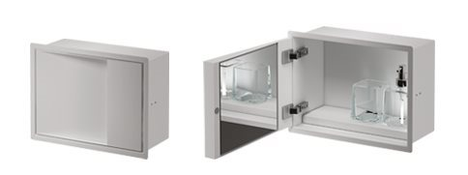 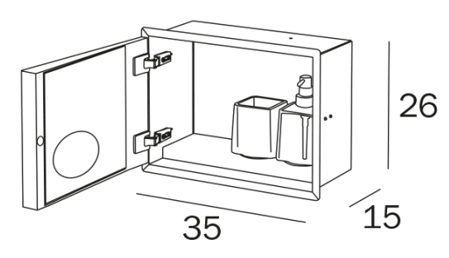 | 450.0 | 529.7 | 46,086.4 |  | 13825.93212
VT00304000 |  | нержавеющая сталь | Подрамник для арт. А80750. Обязательный подрамник для установки в гипсокартон. Ниши |  | 55.0 | 23.1 | 5,119.5 |  | 11.55
A8085A | AQ - Матовый лак AQUAMARINA AX - Матовый лак AVORIO BN - Матовый лак BRUNO BX - Матовый лак BLANCO CE - Матовый лак CEMENTO CX - Матовый лак CRETA GD - Матовый лак GIADA MP - Матовый лак PERLA NX - Матовый лак черный TL - Матовый лак Terra di Luna | нержавеющая сталь | Встраиваемый модуль с держателем рулона и держателем туалетной щетки серии My Love | 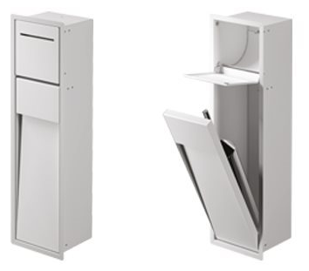 | 520.0 | 218.4 | 48,402.1 |  | 109.2
A8085B | AQ - Матовый лак AQUAMARINA AX - Матовый лак AVORIO BN - Матовый лак BRUNO BX - Матовый лак BLANCO CE - Матовый лак CEMENTO CX - Матовый лак CRETA GD - Матовый лак GIADA MP - Матовый лак PERLA NX - Матовый лак черный TL - Матовый лак Terra di Luna | нержавеющая сталь | Встраиваемый модуль с держателем рулона и гидроершиком | 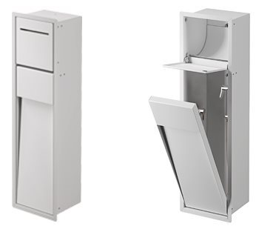 | 550.0 | 231.0 | 51,194.5 |  | 115.5
VT00301000 |  | нержавеющая сталь | Подрамник для арт. A8085A и A8085B. обязательный подрамник для установки в гипсокартонные ниши |  | 60.0 | 25.2 | 5,584.9 |  | 12.6
A8085C | AQ - Матовый лак AQUAMARINA AX - Матовый лак AVORIO BN - Матовый лак BRUNO BX - Матовый лак BLANCO CE - Матовый лак CEMENTO CX - Матовый лак CRETA GD - Матовый лак GIADA MP - Матовый лак PERLA NX - Матовый лак черный TL - Матовый лак Terra di Luna | нержавеющая сталь | Встраиваемый модуль с держателем рулона, нишей для запасного рулона и держателем туалетной щетки серии My Love | 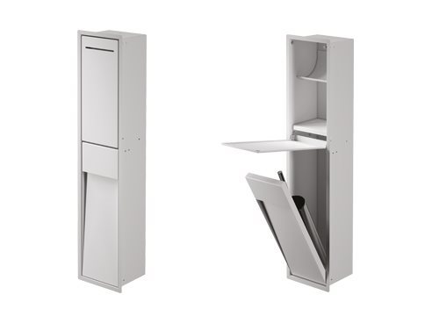 | 590.0 | 247.8 | 54,917.8 |  | 123.9
A8085D | AQ - Матовый лак AQUAMARINA AX - Матовый лак AVORIO BN - Матовый лак BRUNO BX - Матовый лак BLANCO CE - Матовый лак CEMENTO CX - Матовый лак CRETA GD - Матовый лак GIADA MP - Матовый лак PERLA NX - Матовый лак черный TL - Матовый лак Terra di Luna | нержавеющая сталь | Встраиваемый модуль с держателем рулона, нишей для запасного рулона и гидроершиком | 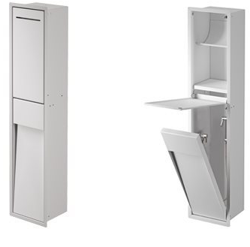 | 620.0 | 260.4 | 57,710.2 |  | 130.2
VT00302000 |  | нержавеющая сталь | Подрамник для арт. A8085C и A8085D. обязательный подрамник для установки в гипсокартонные ниши |  | 60.0 | 25.2 | 5,584.9 |  | 12.6
A8035A | AQ - Матовый лак AQUAMARINA AX - Матовый лак AVORIO BN - Матовый лак BRUNO BX - Матовый лак BLANCO CE - Матовый лак CEMENTO CX - Матовый лак CRETA GD - Матовый лак GIADA MP - Матовый лак PERLA NX - Матовый лак черный TL - Матовый лак Terra di Luna | нержавеющая сталь | Встраиваемый модуль со стеклянными полками, поворотная дверь с внутренним зеркалом |  | 820.0 | 344.4 | 76,326.4 |  | 172.2
A8035B | AQ - Матовый лак AQUAMARINA AX - Матовый лак AVORIO BN - Матовый лак BRUNO BX - Матовый лак BLANCO CE - Матовый лак CEMENTO CX - Матовый лак CRETA GD - Матовый лак GIADA MP - Матовый лак PERLA NX - Матовый лак черный TL - Матовый лак Terra di Luna | нержавеющая сталь | Встраиваемый модуль со стеклянными полками, с держателем для фена, поворотная дверь с внутренним зеркалом |  | 930.0 | 390.6 | 86,565.3 |  | 195.3
A8035С | AQ - Матовый лак AQUAMARINA AX - Матовый лак AVORIO BN - Матовый лак BRUNO BX - Матовый лак BLANCO CE - Матовый лак CEMENTO CX - Матовый лак CRETA GD - Матовый лак GIADA MP - Матовый лак PERLA NX - Матовый лак черный TL - Матовый лак Terra di Luna | нержавеющая сталь | Встраиваемый модуль со стеклянными полками |  | 550.0 | 231.0 | 51,194.5 |  | 115.5
VT00303000 |  | нержавеющая сталь | Подрамник для арт.A8035A, A8035B, A8035C . обязательный подрамник для установки в гипсокартонные ниши |  | 75.0 | 31.5 | 6,981.1 |  | 15.75
A80760 | AQ - Матовый лак AQUAMARINA AX - Матовый лак AVORIO BN - Матовый лак BRUNO BX - Матовый лак BLANCO CE - Матовый лак CEMENTO CX - Матовый лак CRETA GD - Матовый лак GIADA MP - Матовый лак PERLA NX - Матовый лак черный TL - Матовый лак Terra di Luna | нержавеющая сталь | ПОЛУвстраиваемый модуль с держателем щеток и дозатором мыла |  | 562.0 | 236.0 | 52,311.5 |  | 118.02
VT00308000 |  | нержавеющая сталь | Подрамник для арт. А80760. Обязательный подрамник для установки в гипсокартон. Ниши |  | 50.0 | 21.0 | 4,654.0 |  | 10.5
A8086A | AQ - Матовый лак AQUAMARINA AX - Матовый лак AVORIO BN - Матовый лак BRUNO BX - Матовый лак BLANCO CE - Матовый лак CEMENTO CX - Матовый лак CRETA GD - Матовый лак GIADA MP - Матовый лак PERLA NX - Матовый лак черный TL - Матовый лак Terra di Luna | нержавеющая сталь | ПОЛУвстраиваемый модуль с держателем рулона и держателем туалетной щетки серии My Love | 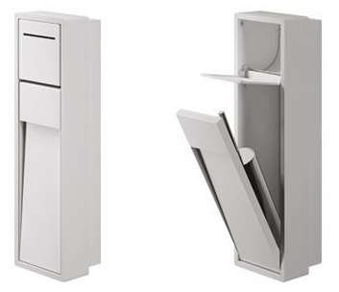 | 650.0 | 273.0 | 60,502.6 |  | 136.5
VT00305000 |  | нержавеющая сталь | Подрамник для арт. A8086A обязательный подрамник для установки в гипсокартонные ниши |  | 55.0 | 23.1 | 5,119.5 |  | 11.55
A8086C | AQ - Матовый лак AQUAMARINA AX - Матовый лак AVORIO BN - Матовый лак BRUNO BX - Матовый лак BLANCO CE - Матовый лак CEMENTO CX - Матовый лак CRETA GD - Матовый лак GIADA MP - Матовый лак PERLA NX - Матовый лак черный TL - Матовый лак Terra di Luna | нержавеющая сталь | ПОЛУвстраиваемый модуль с держателем рулона, нишей для запасного рулона и держателем туалетной щетки серии My Love | 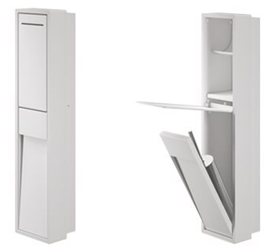 | 737.0 | 309.5 | 68,600.7 |  | 154.77
VT00306000 |  | нержавеющая сталь | Подрамник для арт. A8086С обязательный подрамник для установки в гипсокартонные ниши |  | 55.0 | 23.1 | 5,119.5 |  | 11.55
A8036A | AQ - Матовый лак AQUAMARINA AX - Матовый лак AVORIO BN - Матовый лак BRUNO BX - Матовый лак BLANCO CE - Матовый лак CEMENTO CX - Матовый лак CRETA GD - Матовый лак GIADA MP - Матовый лак PERLA NX - Матовый лак черный TL - Матовый лак Terra di Luna | нержавеющая сталь | ПОЛУвстраиваемый модуль со стеклянными полками, поворотная дверь с внутренним зеркалом | 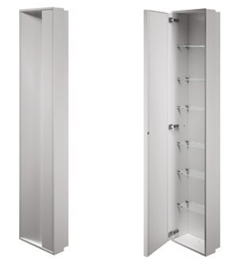 | 1,025.0 | 430.5 | 95,408.0 |  | 215.25
A8036B | AQ - Матовый лак AQUAMARINA AX - Матовый лак AVORIO BN - Матовый лак BRUNO BX - Матовый лак BLANCO CE - Матовый лак CEMENTO CX - Матовый лак CRETA GD - Матовый лак GIADA MP - Матовый лак PERLA NX - Матовый лак черный TL - Матовый лак Terra di Luna | нержавеющая сталь | ПОЛУвстраиваемый модуль со стеклянными полками, с держателем для фена, поворотная дверь с внутренним зеркалом | 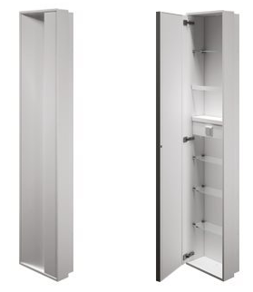 | 1,162.0 | 488.0 | 108,160.1 |  | 244.02
A8036С | AQ - Матовый лак AQUAMARINA AX - Матовый лак AVORIO BN - Матовый лак BRUNO BX - Матовый лак BLANCO CE - Матовый лак CEMENTO CX - Матовый лак CRETA GD - Матовый лак GIADA MP - Матовый лак PERLA NX - Матовый лак черный TL - Матовый лак Terra di Luna | нержавеющая сталь | ПОЛУвстраиваемый модуль со стеклянными полками |  | 687.0 | 288.5 | 63,946.6 |  | 144.27
VT00307000 |  | нержавеющая сталь | Подрамник для арт.A8036A, A8036B, A8036C . обязательный подрамник для установки в гипсокартонные ниши |  | 70.0 | 29.4 | 6,515.7 |  | 14.7
A8037A-левый A8038A-правый | AQ - Матовый лак AQUAMARINA AX - Матовый лак AVORIO BN - Матовый лак BRUNO BX - Матовый лак BLANCO CE - Матовый лак CEMENTO CX - Матовый лак CRETA GD - Матовый лак GIADA MP - Матовый лак PERLA NX - Матовый лак черный TL - Матовый лак Terra di Luna | нержавеющая сталь | модуль со стеклянными полками, поворотная дверь с внутренним зеркалом (НА ФОТО ЛЕВЫЙ) |  | 1,080.0 | 453.6 | 100,527.5 |  | 226.8
A8037B - левый A8038B - правый | AQ - Матовый лак AQUAMARINA AX - Матовый лак AVORIO BN - Матовый лак BRUNO BX - Матовый лак BLANCO CE - Матовый лак CEMENTO CX - Матовый лак CRETA GD - Матовый лак GIADA MP - Матовый лак PERLA NX - Матовый лак черный TL - Матовый лак Terra di Luna | нержавеющая сталь | модуль со стеклянными полками, с держателем для фена, поворотная дверь с внутренним зеркалом (НА ФОТО ЛЕВЫЙ) |  | 1,225.0 | 514.5 | 114,024.2 |  | 257.25
A8037C | AQ - Матовый лак AQUAMARINA AX - Матовый лак AVORIO BN - Матовый лак BRUNO BX - Матовый лак BLANCO CE - Матовый лак CEMENTO CX - Матовый лак CRETA GD - Матовый лак GIADA MP - Матовый лак PERLA NX - Матовый лак черный TL - Матовый лак Terra di Luna | нержавеющая сталь | модуль со стеклянными полками |  | 722.0 | 303.2 | 67,204.5 |  | 151.62

MITO
...
Артикул | цвет | накладка/ материал | описание | ФОТО | GROSS price | РРЦ Евро | РРЦ, руб | EAN Code | EXPO
A20160WY | белый матовый/хром | латунь | Кольцо-держатель для полотенец |  | 95.00 | 111.8 | 9,729.4 |  | 2918.807892
A20160AC | никель брашированный | латунь | Кольцо-держатель для полотенец |  | 121.20 | 142.7 | 12,412.6 |  | 3723.7843843
A2020ACR | хром | латунь | Крючок для одежды |  | 29.70 | 35.0 | 3,041.7 |  | 912.51151992
A2020ANE | черный матовый | латунь | Крючок для одежды |  | 32.90 | 38.7 | 3,369.4 |  | 1010.8292594
A2020AWM | белый матовый | латунь | Крючок для одежды |  | 32.90 | 38.7 | 3,369.4 |  | 1010.8292594
A2020AAC | никель брашированный | латунь | Крючок для одежды |  | 34.90 | 41.1 | 3,574.3 |  | 1072.2778466
A2020BCR | хром | латунь | Крючок для одежды двойной |  | 37.00 | 43.6 | 3,789.3 |  | 1136.7988632
A2020BNE | черный матовый | латунь | Крючок для одежды двойной |  | 41.30 | 48.6 | 4,229.7 |  | 1268.9133257
A2020BWM | белый матовый | латунь | Крючок для одежды двойной |  | 41.30 | 48.6 | 4,229.7 |  | 1268.9133257
A2020BAC | никель брашированный | латунь | Крючок для одежды двойной |  | 42.50 | 50.0 | 4,352.6 |  | 1305.782478
A2025ACR | хром | латунь | держатель рулона левый | 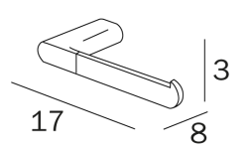 | 55.60 | 65.5 | 5,694.2 |  | 1708.2707242
A2025ANC | черный матовый/хром | латунь | держатель рулона левый |  | 60.60 | 71.3 | 6,206.3 |  | 1861.8921922
A2025AWY | белый матовый/хром | латунь | держатель рулона левый |  | 60.60 | 71.3 | 6,206.3 |  | 1861.8921922
A2025AAC | никель брашированный | латунь | держатель рулона левый |  | 64.70 | 76.2 | 6,626.2 |  | 1987.8617959
A2025BCR | хром | латунь | держатель рулона правый |  | 55.60 | 65.5 | 5,694.2 |  | 1708.2707242
A2025BNC | черный матовый/хром | латунь | держатель рулона правый |  | 60.60 | 71.3 | 6,206.3 |  | 1861.8921922
A2025BWY | белый матовый/хром | латунь | держатель рулона правый |  | 60.60 | 71.3 | 6,206.3 |  | 1861.8921922
A2025BAC | никель брашированный | латунь | держатель рулона правый |  | 64.70 | 76.2 | 6,626.2 |  | 1987.8617959
A20260CR | хром | латунь | держатель рулона закрытый |  | 83.90 | 98.8 | 8,592.6 |  | 2577.768233
A20260NC | черный матовый/хром | латунь | держатель рулона закрытый |  | 90.90 | 107.0 | 9,309.5 |  | 2792.8382882
A20260WY | белый матовый/хром | латунь | держатель рулона закрытый |  | 90.90 | 107.0 | 9,309.5 |  | 2792.8382882
A20260AC | никель брашированный | латунь | держатель рулона закрытый |  | 96.00 | 113.0 | 9,831.8 |  | 2949.5321856
A2028ACR | хром | латунь | держатель запасного рулона |  | 55.60 | 65.5 | 5,694.2 |  | 1708.2707242
A2028ANC | черный матовый/хром | латунь | держатель запасного рулона |  | 60.60 | 71.3 | 6,206.3 |  | 1861.8921922
A2028AWY | белый матовый/хром | латунь | держатель запасного рулона |  | 60.60 | 71.3 | 6,206.3 |  | 1861.8921922
A2028AAC | никель брашированный | латунь | держатель запасного рулона |  | 64.70 | 76.2 | 6,626.2 |  | 1987.8617959
A2010NCR + R46110 | хром+мат стекло | латунь | Настенная мыльница, матовое стекло |  | 64.70 | 76.2 | 6,626.2 |  | 1987.8617959
A2010NNE + R46110 | черный матовый+мат стекло | латунь | Настенная мыльница, матовое стекло |  | 67.20 | 79.1 | 6,882.2 |  | 2064.6725299
A2010NWM + R46110 | белый матовый+мат стекло | латунь | Настенная мыльница, матовое стекло |  | 67.20 | 79.1 | 6,882.2 |  | 2064.6725299
A2010NAC + R46110 | никель брашированный+мат стекло | латунь | Настенная мыльница, матовое стекло |  | 68.20 | 80.3 | 6,984.7 |  | 2095.3968235
A2010NCR + R00100007 | хром+мат стекло | латунь | Настенный стакан для щеток, матовое стекло, | 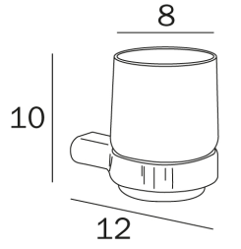 | 58.50 | 68.9 | 5,991.2 |  | 1797.3711756
A2010NNE + R00100007 | черный матовый+мат стекло | латунь | Настенный стакан для щеток, матовое стекло, |  | 61.00 | 71.8 | 6,247.3 |  | 1874.1819096
A2010NWM +R00100007 | белый матовый+мат стекло | латунь | Настенный стакан для щеток, матовое стекло, |  | 61.00 | 71.8 | 6,247.3 |  | 1874.1819096
A2010NAC + R00100007 | никель брашированный+мат стекло | латунь | Настенный стакан для щеток, матовое стекло, |  | 62.00 | 73.0 | 6,349.7 |  | 1904.9062032
A2010NCR + A2012ACR21 | хром+мат стекло | латунь | Настенный диспенсер для жидкого мыла, стекло матовое |  | 88.80 | 104.5 | 9,094.4 |  | 2728.3172717
A2010NNE + A2012ANE21 | черный матовый+мат стекло | латунь | Настенный диспенсер для ж/мыла, стекло матовое |  | 97.40 | 114.7 | 9,975.2 |  | 2992.5461966
A2010NWM +A2012A WM 21 | белый матовый+мат стекло | латунь | Настенный диспенсер для ж/мыла, стекло матовое |  | 97.40 | 114.7 | 9,975.2 |  | 2992.5461966
A2010NAC + A2012A AC 21 | никель брашированный+мат стекло | латунь | Настенный диспенсер для ж/мыла, стекло матовое |  | 102.10 | 120.2 | 10,456.5 |  | 3136.9503766
A20020CR21 | хром+мат стекло | латунь | Настольная мыльница, матовое стекло |  | 42.70 | 50.3 | 4,373.1 |  | 1311.9273367
A20020NE21 | черный матовый+мат стекло | латунь | Настольная мыльница, матовое стекло |  | 48.80 | 57.4 | 4,997.8 |  | 1499.3455277
A20020WM21 | белый матовый+мат стекло | латунь | Настольная мыльница, матовое стекло |  | 48.80 | 57.4 | 4,997.8 |  | 1499.3455277
...

ONE
...
Артикул | цвет | накладка/ материал | описание | ФОТО | GROSS price | РРЦ. Евро | РРЦ Руб | EAN Code | EXPO
A24110 BZ 03 A24110 OS 03 A24110 OR 03 | BZ - бронза OS - розовое золото брашированное OR - розовое золото глянцевое | латунь | Мыльница настенная, стекло прозрачное |  | 104.10 | 122.5 | 10,661.3 |  | 3198.3989638
A24110 CG 03 A24110 CF 03 | CG - черный брашированный хром CF - черный хром глянцевый | латунь | Мыльница настенная, стекло прозрачное |  | 87.90 | 103.5 | 9,002.2 |  | 2700.6654074
A24110DR03 | DR - золото 24К | латунь | Мыльница настенная, стекло прозрачное |  | 70.70 | 83.2 | 7,240.7 |  | 2172.2075575
A2410ACR03 | хром | латунь | Стакан настенный для щеток, стекло прозрачное |  | 64.70 | 76.2 | 6,626.2 |  | 1987.8617959
A2410ANE03 | черный матовый | латунь | Стакан настенный для щеток, стекло прозрачное |  | 74.80 | 88.1 | 7,660.6 |  | 2298.1771613
A2410AWM03 | белый матов | латунь | Стакан настенный для щеток, стекло прозрачное |  | 74.80 | 88.1 | 7,660.6 |  | 2298.1771613
A2410AAC03 | никель брашированный | латунь | Стакан настенный для щеток, стекло прозрачное |  | 66.70 | 78.5 | 6,831.0 |  | 2049.3103831
A2410A BZ 03 A2410A OS 03 A2410A OR 03 | BZ - бронза OS - розовое золото брашированное OR - розовое золото глянцевое | латунь | Стакан настенный для щеток, стекло прозрачное |  | 104.10 | 122.5 | 10,661.3 |  | 3198.3989638
A2410A CG 03 A2410A CF 03 | CG - черный брашированный хром CF - черный хром глянцевый | латунь | Стакан настенный для щеток, стекло прозрачное |  | 87.90 | 103.5 | 9,002.2 |  | 2700.6654074
A2410ADR03 | DR - золото 24К | латунь | Стакан настенный для щеток, стекло прозрачное |  | 70.70 | 83.2 | 7,240.7 |  | 2172.2075575
A24120CR03 | хром | латунь | Дозатор жидкого мыла настенный, стекло прозрачное | 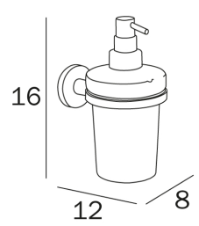 | 81.90 | 96.4 | 8,387.7 |  | 2516.3196458
A24120NE03 | черн. Матов | латунь | Дозатор жидкого мыла настенный, стекло прозрачное |  | 95.00 | 111.8 | 9,729.4 |  | 2918.807892
A24120WM03 | белый матов | латунь | Дозатор жидкого мыла настенный, стекло прозрачное |  | 95.00 | 111.8 | 9,729.4 |  | 2918.807892
A24120AC03 | никель брашированный | латунь | Дозатор жидкого мыла настенный, стекло прозрачное |  | 104.10 | 122.5 | 10,661.3 |  | 3198.3989638
A24120 BZ 03 A24120 OS 03 A24120 OR 03 | BZ - бронза OS - розовое золото брашированное OR - розовое золото глянцевое | латунь | Дозатор жидкого мыла настенный, стекло прозрачное |  | 131.30 | 154.6 | 13,447.0 |  | 4034.0997497
A24120 CG 03 A24120 CF 03 | CG - черный брашированный хром CF - черный хром глянцевый | латунь | Дозатор жидкого мыла настенный, стекло прозрачное |  | 111.10 | 130.8 | 11,378.2 |  | 3413.469019
A24120DR03 | DR - золото 24К | латунь | Дозатор жидкого мыла настенный, стекло прозрачное |  | 108.10 | 127.3 | 11,071.0 |  | 3321.2961382
A24250CR | хром | латунь | Держатель рулона |  | 56.60 | 66.6 | 5,796.7 |  | 1738.9950178
A24250NE | черн. Матов | латунь | Держатель рулона |  | 65.70 | 77.3 | 6,728.6 |  | 2018.5860895
A24250WM | белый матов | латунь | Держатель рулона |  | 65.70 | 77.3 | 6,728.6 |  | 2018.5860895
A24250AC | никель брашированный | латунь | Держатель рулона |  | 66.70 | 78.5 | 6,831.0 |  | 2049.3103831
...

LEA
...
Артикул | цвет | накладка/ материал | описание | ФОТО | GROSS price | РРЦ. Евро | РРЦ Руб | EAN Code | EXPO
A18670CR21 | хром | латунь | Дозатор жидкого мыла настенный с клавишей, стекло матовое |  | 67.10 | 79.0 | 6,872.0 |  | 2,061.60
A18670NE21 | черн. Матов | латунь | Дозатор жидкого мыла настенный с клавишей, стекло матовое |  | 76.90 | 90.5 | 7,875.7 |  | 2,362.70
A18670WM21 | белый матов | латунь | Дозатор жидкого мыла настенный с клавишей, стекло матовое |  | 76.90 | 90.5 | 7,875.7 |  | 2,362.70
A18670 AC 21 A18670 CG 21 A18670 CF 21 | AC - никель брашированный CG - черный брашированный хром CF - черный хром глянцевый | латунь | Дозатор жидкого мыла настенный с клавишей, стекло матовое |  | 89.10 | 104.9 | 9,125.1 |  | 2,737.53
A18670 BZ 21 A18670 OS 21 A18670 OR 21 A18670 DR 21 | BZ - бронза OS - розовое золото брашированное OR - розовое золото глянцевое DR - золото 24К | латунь | Дозатор жидкого мыла настенный с клавишей, стекло матовое |  | 105.00 | 123.6 | 10,753.5 |  | 3,226.05
A1812ZCR21 | хром | латунь | Дозатор жидкого мыла настольный, стекло матовое |  | 44.40 | 52.3 | 4,547.2 |  | 1,364.16
A1812ZNE21 | черн. Матов | латунь | Дозатор жидкого мыла настольный, стекло матовое |  | 51.00 | 60.0 | 5,223.1 |  | 1,566.94
A1812ZWM21 | белый матов | латунь | Дозатор жидкого мыла настольный, стекло матовое |  | 51.00 | 60.0 | 5,223.1 |  | 1,566.94
A1812Z AC 21 A1812Z CG 21 A1812Z CF 21 | AC - никель брашированный CG - черный брашированный хром CF - черный хром глянцевый | латунь | Дозатор жидкого мыла настольный, стекло матовое |  | 60.80 | 71.6 | 6,226.8 |  | 1,868.04
A1812Z BZ 21 A1812Z OS 21 A1812Z OR 21 A1812Z DR 21 | BZ - бронза OS - розовое золото брашированное OR - розовое золото глянцевое DR - золото 24К | латунь | Дозатор жидкого мыла настольный, стекло матовое |  | 71.10 | 83.7 | 7,281.7 |  | 2,184.50
A1810FCR21 | хром | латунь | Стакан настенный для щеток двойной, стекло матовое | 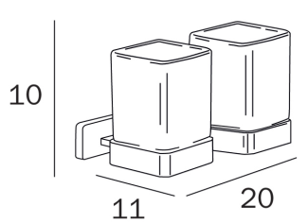 | 66.00 | 77.7 | 6,759.3 |  | 2,027.80
A1810FNE21 | черн. Матов | латунь | Стакан настенный для щеток двойной, стекло матовое |  | 76.30 | 89.8 | 7,814.2 |  | 2,344.26
A1810FWM21 | белый матов | латунь | Стакан настенный для щеток двойной, стекло матовое |  | 76.30 | 89.8 | 7,814.2 |  | 2,344.26
A1810F AC 21 A1810F CG 21 A1810F CF 21 | AC - никель брашированный CG - черный брашированный хром CF - черный хром глянцевый | латунь | Стакан настенный для щеток двойной, стекло матовое |  | 89.70 | 105.6 | 9,186.6 |  | 2,755.97
A1810F BZ 21 A1810F OS 21 A1810F OR 21 A1810F DR 21 | BZ - бронза OS - розовое золото брашированное OR - розовое золото глянцевое DR - золото 24К | латунь | Стакан настенный для щеток двойной, стекло матовое |  | 106.20 | 125.0 | 10,876.4 |  | 3,262.92
A1810DCR21 | хром | латунь | Стакан настенный для щеток сдвоенный с дозатором для ж/мыла, стекло матовое |  | 80.40 | 94.6 | 8,234.1 |  | 2,470.23
A1810DNE21 | черн. Матов | латунь | Стакан настенный для щеток сдвоенный с дозатором для ж/мыла, стекло матовое |  | 92.80 | 109.2 | 9,504.0 |  | 2,851.21
A1810DWM21 | белый матов | латунь | Стакан настенный для щеток сдвоенный с дозатором для ж/мыла, стекло матовое |  | 92.80 | 109.2 | 9,504.0 |  | 2,851.21
A1810D AC 21 A1810D CG 21 A1810D CF 21 | AC - никель брашированный CG - черный брашированный хром CF - черный хром глянцевый | латунь | Стакан настенный для щеток сдвоенный с дозатором для ж/мыла, стекло матовое |  | 109.30 | 128.7 | 11,193.9 |  | 3,358.17
A1810D BZ 21 A1810D OS 21 A1810D OR 21 A1810D DR 21 | BZ - бронза OS - розовое золото брашированное OR - розовое золото глянцевое DR - золото 24К | латунь | Стакан настенный для щеток сдвоенный с дозатором для ж/мыла, стекло матовое |  | 128.90 | 151.7 | 13,201.2 |  | 3,960.36
A1825ACR | хром | латунь | Держатель рулона левый |  | 44.50 | 52.4 | 4,557.4 |  | 1,367.23
...

FORUM
...
Артикул | цвет | накладка/ материал | описание | ФОТО | GROSS price | РРЦ. Евро | РРЦ Руб | EAN Code | EXPO
A3620BCR | хром | латунь | Крючок двойной для одежды, хром |  | 22.50 | 26.5 | 2,304.3 |  | 691.30
A36110CR21 | хром | латунь | Мыльница настенная, стекло матовое, хром |  | 29.60 | 34.8 | 3,031.5 |  | 909.44
A36100CR21 | хром | латунь | Стакан настенный для щеток, стекло матовое, хром |  | 29.60 | 34.8 | 3,031.5 |  | 909.44
A3610D CR 21 | хром | латунь | Стакан настенный двойной для щеток, стекло матовое, хром |  | 50.50 | 59.4 | 5,171.9 |  | 1,551.58
A36120CR21 | хром | латунь | Дозатор жидкого мыла настенный, стекло матовое, хром |  | 56.60 | 66.6 | 5,796.7 |  | 1,739.00
A36250CR | хром | латунь | Держатель рулона, хром |  | 36.90 | 43.4 | 3,779.1 |  | 1,133.73
A3625BCR | хром | латунь | Держатель рулона, хром |  | 45.20 | 53.2 | 4,629.1 |  | 1,388.74
A36260CR | хром | латунь | Держатель рулона закрытый, хром |  | 47.60 | 56.0 | 4,874.9 |  | 1,462.48
A36140CR21 | хром | латунь | Настенный держатель туалетной щетки, стакан матовое стекло, щетка белая, хром |  | 56.60 | 66.6 | 5,796.7 |  | 1,739.00
A36950CR | хром | латунь | Поручень, нагрузка 150 кг, хром |  | 54.60 | 64.3 | 5,591.8 |  | 1,677.55
A36920CR | черн. Матов | латунь | Поручень корзинкой, нагрузка 150 кг, хром | 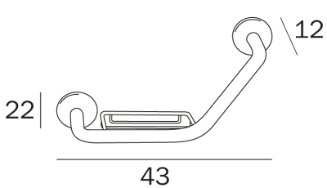 | 90.90 | 107.0 | 9,309.5 |  | 2,792.84
A36090CR26 | хром | латунь | Полка из закаленного матового стекла 6мм, хром |  | 71.80 | 84.5 | 7,353.3 |  | 2,206.00

TOUCH
...
Артикул | цвет | накладка/ материал | описание | ФОТО | GROSS price | РРЦ. Евро | РРЦ Руб | EAN Code | EXPO
A4618J CR | хром | латунь | Внутренний-внешний держатель для полотенец для душевого ограждения |  | 130.30 | 153.4 | 13,344.6 |  | 4,003.38
A4618K CR | хром | латунь | внешний держатель для полотенец для душевого ограждения |  | 87.90 | 103.5 | 9,002.2 |  | 2,700.67
A4618U CR | хром | латунь | держатель для полотенец для мебели из стекла или душ ограждения, межосевое расстояние 54,5 см |  | 133.40 | 157.0 | 13,662.1 |  | 4,098.62
A46150 CR | хром | латунь | Двойной поворотный полотенцедержатель , хром |  | 173.80 | 204.6 | 17,799.6 |  | 5,339.88
A46160 CR | хром | латунь | Кольцо-держатель для полотенец, хром |  | 94.00 | 110.7 | 9,626.9 |  | 2,888.08
A46200 CR | хром | латунь | Крючок для одежды, хром |  | 45.10 | 53.1 | 4,618.9 |  | 1,385.67
A46210 CR | хром | латунь | Крючок двойной для одежды, хром |  | 59.60 | 70.2 | 6,103.9 |  | 1,831.17
A46110 CR 21 | хром | латунь | Мыльница настенная, стекло матовое, хром |  | 110.10 | 129.6 | 11,275.8 |  | 3,382.74
A4611M CR | хром | латунь | Мыльница настенная,латунная чашка, хром |  | 88.90 | 104.7 | 9,104.6 |  | 2,731.39
A46100 CR 21 | хром | латунь | Стакан настенный для щеток, стекло матовое, хром |  | 110.10 | 129.6 | 11,275.8 |  | 3,382.74
A46670 CR 21 | хром | латунь | Дозатор жидкого мыла настенный, стекло матовое, хром | 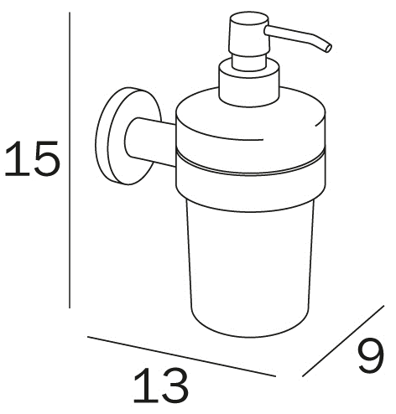 | 156.60 | 184.3 | 16,038.1 |  | 4,811.42
A4611Z CR 21 | хром | латунь | Мыльница настольная, стекло матовое, хром |  | 104.10 | 122.5 | 10,661.3 |  | 3,198.40
A4610Z CR 21 | хром | латунь | Стакан настольный для щеток, стекло матовое, хром |  | 102.10 | 120.2 | 10,456.5 |  | 3,136.95
A4667Z CR 21 | хром | латунь | Дозатор жидкого мыла настольный, стекло матовое, хром |  | 130.30 | 153.4 | 13,344.6 |  | 4,003.38
A46250 CR | хром | латунь | Держатель рулона правый, хром |  | 79.80 | 93.9 | 8,172.7 |  | 2,451.80
A4625A CR | хром | латунь | Держатель рулона левый, хром |  | 79.80 | 93.9 | 8,172.7 |  | 2,451.80
A46252 CR | хром | латунь | Держатель рулона двойной, хром |  | 139.40 | 164.1 | 14,276.6 |  | 4,282.97
A4626B CR | хром | латунь | Держатель рулона закрытый, хром | 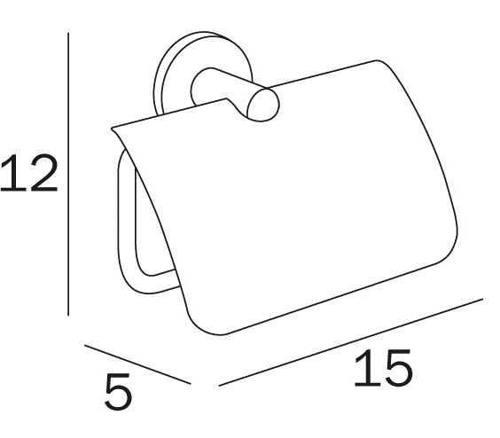 | 98.00 | 115.4 | 10,036.6 |  | 3,010.98
A46280 CR | хром | латунь | Держатель запасного рулона , хром |  | 76.80 | 90.4 | 7,865.4 |  | 2,359.63
A46510 CR | хром | латунь | Полочка-корзина для принадлежностей |  | 168.70 | 198.6 | 17,277.3 |  | 5,183.19
A4690M CR | хром | латунь | Поручень, нагрузка 120 кг, хром |  | 108.10 | 127.3 | 11,071.0 |  | 3,321.30
A46080 CR 21 | хром | латунь | Полка из закаленного матового стекла 6мм, хром |  | 214.20 | 252.2 | 21,937.1 |  | 6,581.14
AV014A CR | хром | латунь | Настенный/напольный держатель туалетной щетки, стакан белый, щетка белая, запасная щетка в комплекте |  | 103.00 | 121.2 | 10,548.7 |  | 3,164.60
AV014B CR | хром | латунь | Настенный/напольный держатель туалетной щетки, стакан черный, щетка черная, запасная щетка в комплекте |  | 103.00 | 121.2 | 10,548.7 |  | 3,164.60

DIVO
...
Артикул | цвет | накладка/ материал | описание | ФОТО | GROSS price | РРЦ. Евро | РРЦ Руб | EAN Code | EXPO
A15150 CR | хром | латунь | полотенцедержатель двойной поворотный |  | 101.00 | 118.9 | 10,343.8 |  | 3,103.15
A15150 AC | никель брашированный | латунь | полотенцедержатель двойной поворотный |  | 126.30 | 148.7 | 12,934.9 |  | 3,880.48
A1520A CR | хром | латунь | Крючок для одежды |  | 31.20 | 36.7 | 3,195.3 |  | 958.60
A1520A AC | никель брашированный | латунь | Крючок для одежды |  | 36.40 | 42.8 | 3,727.9 |  | 1,118.36
A1510N CR | хром | латунь | Настенное крепление-подставка для арт. R1511B…-R1510B…-R1512B |  | 61.70 | 72.6 | 6,319.0 |  | 1,895.69
A1510N AC | никель брашированный | латунь | Настенное крепление-подставка для арт. R1511B…-R1510B…-R1512B |  | 71.80 | 84.5 | 7,353.3 |  | 2,206.00
R1511B001 |  | латунь | Мыльница (чашка), стекло прозрачное для арт.A1510N |  | 30.60 | 36.0 | 3,133.9 |  | 940.16
R1511B002 |  | латунь | Мыльница (чашка), стекло матовое для арт.A1510N |  | 30.60 | 36.0 | 3,133.9 |  | 940.16
R1510B001 |  | латунь | Стакан для щеток , стекло прозрачное, для арт для арт.A1510N |  | 36.40 | 42.8 | 3,727.9 |  | 1,118.36
R1510B002 |  | латунь | Стакан для щеток , стекло матовое, для арт для арт.A1510N |  | 36.40 | 42.8 | 3,727.9 |  | 1,118.36
R1512B001 | хром | латунь | Диспенсер для ж/мыла, прозрачное стекло, для арт A1510N | 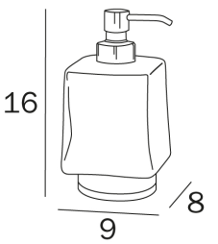 | 51.60 | 60.7 | 5,284.6 |  | 1,585.37
R1512B002 | хром | латунь | Диспенсер для ж/мыла, матовое стекло, для арт A1510N |  | 51.60 | 60.7 | 5,284.6 |  | 1,585.37
R1512B007 | никель брашированный | латунь | Диспенсер для ж/мыла, прозрачное стекло, для арт A1510N |  | 69.00 | 81.2 | 7,066.6 |  | 2,119.98
R1512B008 | никель брашированный | латунь | Диспенсер для ж/мыла, матовое стекло, для арт A1510N |  | 69.00 | 81.2 | 7,066.6 |  | 2,119.98
A2011Z CR 03 | хром | латунь | Настольная мыльница, прозрачное стекло |  | 60.60 | 71.3 | 6,206.3 |  | 1,861.89
A2011Z CR 21 | хром | латунь | Настольная мыльница, матовое стекло |  | 60.60 | 71.3 | 6,206.3 |  | 1,861.89
A2011Z AC 03 | никель брашированный | латунь | Настольная мыльница, прозрачное стекло |  | 66.70 | 78.5 | 6,831.0 |  | 2,049.31
A2011Z AC 21 | никель брашированный | латунь | Настольная мыльница, матовое стекло |  | 66.70 | 78.5 | 6,831.0 |  | 2,049.31
A2010Z CR 03 | хром | латунь | Настольный стакан для щеток, прозрачное стекло |  | 66.70 | 78.5 | 6,831.0 |  | 2,049.31
A2010Z CR 21 | хром | латунь | Настольный стакан для щеток, матовое стекло |  | 66.70 | 78.5 | 6,831.0 |  | 2,049.31
A2010Z AC 03 | никель брашированный | латунь | Настольный стакан для щеток, прозрачное стекло |  | 72.80 | 85.7 | 7,455.8 |  | 2,236.73
...

FORUM QUADRA
Артикул | цвет | накладка/ материал | описание | ФОТО | GROSS price | РРЦ. Евро | РРЦ Руб | EAN Code | EXPO
DESIGN STUDIO INDA
A3018E CR | хром | латунь | полотенцедержатель 30 см , хром |  | 54.60 | 64.3 | 5,591.8 |  | 1,677.55
A3018B CR | хром | латунь | полотенцедержатель 45 см, хром |  | 58.60 | 69.0 | 6,001.5 |  | 1,800.44
A3018C CR | хром | латунь | полотенцедержатель 60 см, хром |  | 61.70 | 72.6 | 6,319.0 |  | 1,895.69
A3018D CR | хром | латунь | полотенцедержатель 80 см, хром |  | 85.90 | 101.1 | 8,797.4 |  | 2,639.22
A3019C CR | хром | латунь | Двойной полотенцедержатель 60 см , хром |  | 113.20 | 133.3 | 11,593.3 |  | 3,477.99
A30150 CR | хром | латунь | Двойной поворотный полотенцедержатель , хром |  | 77.80 | 91.6 | 7,967.8 |  | 2,390.35
A3015A CR | хром | латунь | Флажковый неповоротный полотенцедержатель , хром |  | 43.20 | 50.9 | 4,424.3 |  | 1,327.29
A30160 CR | хром | латунь | Кольцо-держатель для полотенец, хром | 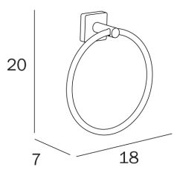 | 46.50 | 54.7 | 4,762.3 |  | 1,428.68
A3018A CR | хром | латунь | держатель для полотенец, хром |  | 36.40 | 42.8 | 3,727.9 |  | 1,118.36
A3020A CR | хром | латунь | Крючок для одежды, хром |  | 26.30 | 31.0 | 2,693.5 |  | 808.05
A3020B CR | хром | латунь | Крючок двойной для одежды, хром |  | 26.30 | 31.0 | 2,693.5 |  | 808.05
A30110 CR 21 | хром | латунь | Мыльница настенная, стекло матовое, хром |  | 36.40 | 42.8 | 3,727.9 |  | 1,118.36
A30100 CR 21 | хром | латунь | Стакан настенный для щеток, стекло матовое, хром |  | 36.40 | 42.8 | 3,727.9 |  | 1,118.36
A3610D CR 21 | хром | латунь | Стакан настенный двойной для щеток, стекло матовое, хром |  | 58.60 | 69.0 | 6,001.5 |  | 1,800.44
A30120 CR 21 | хром | латунь | Дозатор жидкого мыла настенный, стекло матовое, хром | 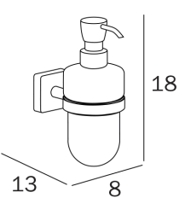 | 63.70 | 75.0 | 6,523.8 |  | 1,957.14
A30250 CR | хром | латунь | Держатель рулона, хром | 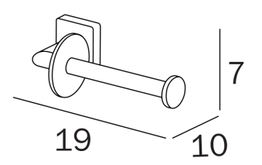 | 43.50 | 51.2 | 4,455.0 |  | 1,336.51
A3025B CR | хром | латунь | Держатель рулона, хром |  | 51.30 | 60.4 | 5,253.9 |  | 1,576.16
A30260 CR | хром | латунь | Держатель рулона закрытый, хром |  | 54.60 | 64.3 | 5,591.8 |  | 1,677.55
A30140 CR 21 | хром | латунь | Настенный держатель туалетной щетки, стакан матово стекло, щетка белая, хром | 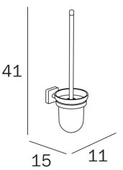 | 63.70 | 75.0 | 6,523.8 |  | 1,957.14
A30950 CR | хром | латунь | Поручень, нагрузка 150 кг, хром |  | 55.60 | 65.5 | 5,694.2 |  | 1,708.27
A30920 CR | черн. Матов | латунь | Поручень корзинкой, нагрузка 150 кг, хром | 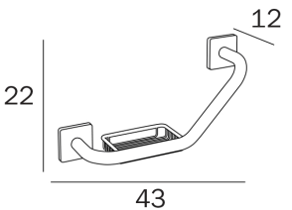 | 109.00 | 128.3 | 11,163.2 |  | 3,348.95
A30090 CR 26 | хром | латунь | Полка из закаленного матового стекла 6мм, хром |  | 83.90 | 98.8 | 8,592.6 |  | 2,577.77

EGO
Артикул | цвет | накладка/ материал | описание | ФОТО | GROSS price | РРЦ. Евро | РРЦ Руб | EAN Code | EXPO
DESIGN MATTEO THUN и ANTONIO RODRIGUEZ
A1318A CR | хром | латунь | полотенцедержатель 30см, хром |  | 67.70 | 79.7 | 6,933.4 |  | 2,080.03
A1318B CR | хром | латунь | полотенцедержатель 45см, хром |  | 71.80 | 84.5 | 7,353.3 |  | 2,206.00
A1318C CR | хром | латунь | полотенцедержатель 60см, хром |  | 74.80 | 88.1 | 7,660.6 |  | 2,298.18
A1320A CR | хром | латунь | Крючок для одежды, хром |  | 15.30 | 18.0 | 1,566.9 |  | 470.08
A1320B CR | хром | латунь | Крючок для одежды, хром |  | 21.00 | 24.7 | 2,150.7 |  | 645.21
A1320C CR | хром | латунь | Крючок двойной для одежды, хром |  | 28.50 | 33.5 | 2,918.8 |  | 875.64
A20110 CR 21 | хром | латунь | Мыльница настенная, стекло матовое, хром |  | 57.60 | 67.8 | 5,899.1 |  | 1,769.72
A20100 CR 21 | хром | латунь | Стакан настенный для щеток, стекло матовое, хром | 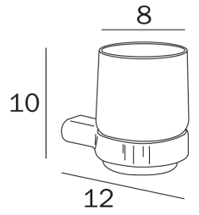 | 55.60 | 65.5 | 5,694.2 |  | 1,708.27
A20120 CR 21 | хром | латунь | Дозатор жидкого мыла настенный, стекло матовое, хром |  | 81.90 | 96.4 | 8,387.7 |  | 2,516.32
A1325A CR | хром | латунь | Держатель рулона правый, хром |  | 48.80 | 57.4 | 4,997.8 |  | 1,499.35
A1325D CR | хром | латунь | Держатель рулона левый, хром |  | 48.80 | 57.4 | 4,997.8 |  | 1,499.35
A1328A CR | хром | латунь | Держатель запасного рулона , хром |  | 48.80 | 57.4 | 4,997.8 |  | 1,499.35
A13680 CR | хром | латунь | Полка для полотенец, межосевое расстояние 60 см, хром |  | 179.80 | 211.7 | 18,414.1 |  | 5,524.23
A1351A CR | хром | латунь | Полка-корзина, хром |  | 62.70 | 73.8 | 6,421.4 |  | 1,926.41
A1331A CR | хром | латунь | Полка-корзина угловая, хром |  | 57.60 | 67.8 | 5,899.1 |  | 1,769.72
A13950 CR | хром | латунь | Поручень 27 см, нагрузка 150 кг, хром |  | 67.70 | 79.7 | 6,933.4 |  | 2,080.03
A1390B CR | хром | латунь | Поручень 42 см, нагрузка 150 кг, хром |  | 67.70 | 79.7 | 6,933.4 |  | 2,080.03
A1390C CR | хром | латунь | Поручень 57 см, нагрузка 150 кг, хром |  | 71.80 | 84.5 | 7,353.3 |  | 2,206.00
...

